1
工程款支付证书
工程名称 |  | 广德路项目照明工程 |  |  |  |  | 建设单位 |  | 安徽省交通建设股份有限公司 |  |  |  | ERP编号 |  | 12890 | 档案编号 |  | 2020033
合同金额 |  | 4,673,938.31 |  |  | 中标时间 | 2020.9.10 | 已提供工程资料 |  | 合同、中标通知书、投资协议、不领章承诺书 |  |  |  | 保存地址 |  | 合肥 | 责任单位 |  | 第十大区安徽省
决算金额 |  |  |  |  | 决算时间 |  | 项目部印章 |  | 无 |  |  |  | 施工人 |  | 孙容 | 区域责任人 | 施迎东 | 省办负责人 | 施迎东
序号 | 经营填写 |  |  |  |  | 工程填写 | 经营填写 |  |  | 财务填写 | 经营、工程、质安填写 |  | 区域负责人 |  | 申请部门填写财务核对 |  |  | 本次支付 金额 | 剩余款项
 | 到款情况 |  |  |  |  |  | 暂列金 |  |  | 代缴税金 | 其他扣款 |  | 预留款 |  | 成本票
 | 日期 | 工程款金额 | 周转金金额 | 到款银行 | 到款账户 | 完成进度 | 比例 | 金额 | 备注 | 金额 | 金额 | 备注 | 金额 | 备注 | 供货单位 | 合同额 | 成本票额
1 | 20.12.30 | 220,838.00 |  | 中国银行蜀山支行 | 175 257 190 682 | % | 1.0% | 2,208.38 |  | 11557.55 | 100.00 | 转账手续费 |  |  | 安徽潇然建设工程有限公司-分包 开户行：中国银行合肥和平路支行 账号：1767 5321 3351 | 2,205,111.00 |  | 206,972.07 | 0.00

2

3

4

合计 |  | 220838 | 0.00 |  |  |  | - | 2,208.38 |  | 11,557.55 | 100.00 | - | 0.00 | - | - |  |  | 206,972.07 | 0.00
本次结算、支付明细 |  | 应支付金额 |  |  | 206972.07 |  | 本次支付金额 |  |  |  |  | 小写 | 206,972.07
 |  | 已支付金额 |  |  | 0.00 |  |  |  |  |  |  | 大写 | 贰拾万陆仟玖佰柒拾贰元零柒分
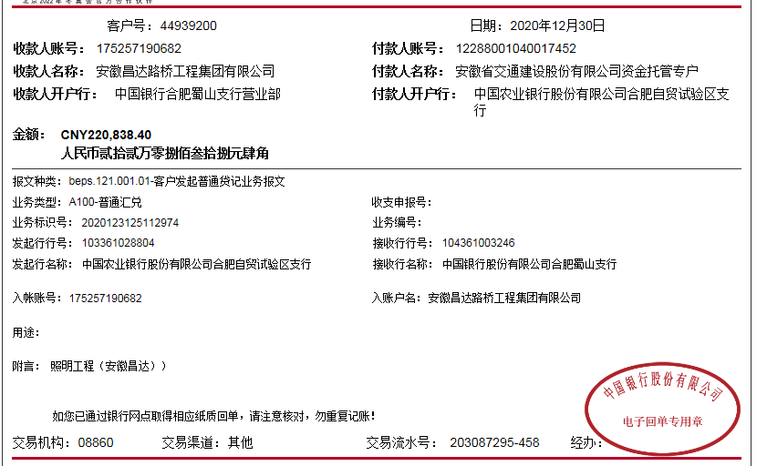

2
工程款支付证书
工程名称 |  | 广德路项目照明工程 |  |  |  |  | 建设单位 |  | 安徽省交通建设股份有限公司 |  |  |  | ERP编号 |  | 12890 | 档案编号 |  | 2020033
合同金额 |  | 4,673,938.31 |  |  | 中标时间 | 2020-09-10 | 已提供工程资料 |  | 合同、中标通知书、投资协议、不领章承诺书 |  |  |  | 保存地址 |  | 合肥 | 责任单位 |  | 第十大区安徽省
决算金额 |  |  |  |  | 决算时间 |  | 项目部印章 |  | 无 |  |  |  | 施工人 |  | 孙容 | 区域责任人 | 施迎东 | 省办负责人 | 施迎东
序号 | 经营填写 |  |  |  |  | 工程填写 | 经营填写 |  |  | 财务填写 | 经营、工程、质安填写 |  | 区域负责人 |  | 申请部门填写财务核对 |  |  | 本次支付 金额 | 剩余款项
 | 到款情况 |  |  |  |  |  | 暂列金 |  |  | 代缴税金 | 其他扣款 |  | 预留款 |  | 成本票
 | 日期 | 工程款金额 | 周转金金额 | 到款银行 | 到款账户 | 完成进度 | 比例 | 金额 | 备注 | 金额 | 金额 | 备注 | 金额 | 备注 | 供货单位 | 合同额 | 成本票额
1 | 2020-12-30 | 220,838.00 |  | 中国银行蜀山支行 | 175 257 190 682 |  | 1.0% | 2,208.38 |  | 11557.55 | 100.00 | 转账手续费 |  |  | 安徽潇然建设工程有限公司-分包 开户行：中国银行合肥和平路支行 账号：1767 5321 3351 | 2,205,111.00 |  | 206,972.07 | 0.00
2 | 2021-01-27 | 17,309.89 |  | 中国银行蜀山支行 | 175 257 190 682 |  | 1.0% | 173.10 |  |  |  |  |  |  | 安徽潇然建设工程有限公司-分包 开户行：中国银行合肥和平路支行 账号：1767 5321 3351 | 2,205,111.00 |  | 445,458.13
 | 2021-08-30 | 450,614.64 |  | 中国银行蜀山支行 | 175 257 190 682 |  | 1.0% | 4,506.15 |  | 17687.14 | 100.00 | 转账手续费

合计 |  | 688762.53 | 0.00 |  |  |  | - | 6,887.63 |  | 29,244.69 | 200.00 | - | 0.00 | - | - |  |  | 652,430.20 | 0.01
本次结算、支付明细 |  | 应支付金额 |  |  | 445458.13 |  | 本次支付金额 |  |  |  |  | 小写 | 445,458.13
 |  | 已支付金额 |  |  | 0.00 |  |  |  |  |  |  | 大写 | 肆拾肆万伍仟肆佰伍拾捌元壹角叁分
